Chi tiết địa chất
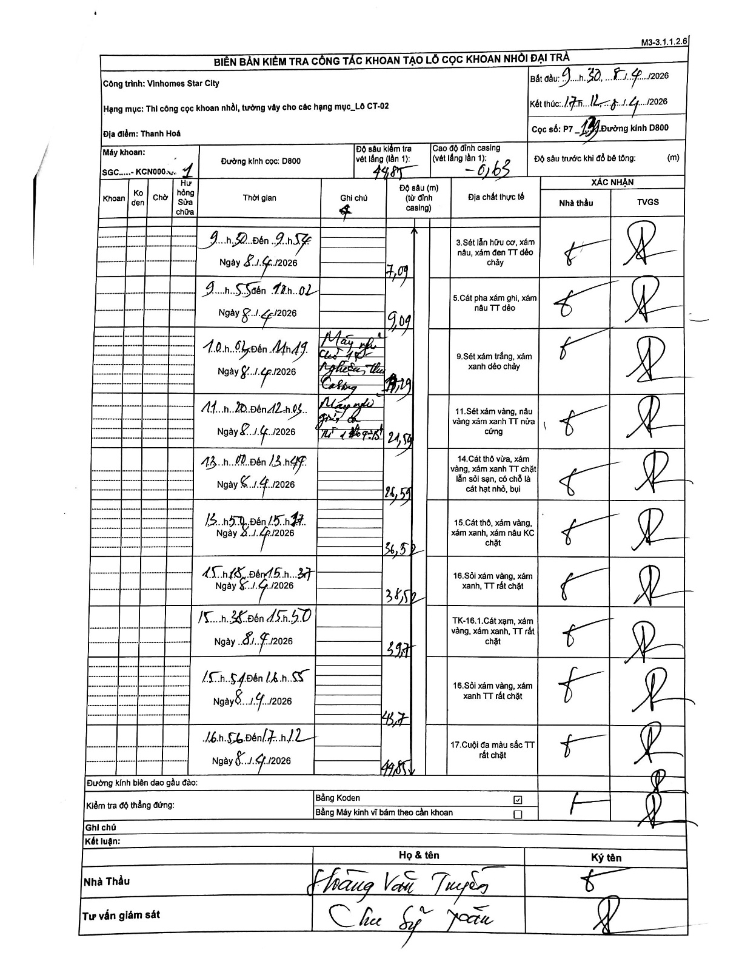
Dự án | Star City Thanh Hóa
Hạng mục | Thi công cọc khoan nhồi, tường vây cho các hạng mục_Lô CT-02
Tên bộ phận | Hạng mục: Thi công cọc khoan nhồi, tường vây cho các hạng mục_Lô CT-02
Số hiệu cọc | P7-139
Tên Máy khoan | SGC-KCN0001
Đường kính | D800
Bắt đầu thi công | 09:30 08/04/2026
Kết thúc thi công | 17:12 08/04/2026

Địa chất TT | Đường kính | Mô tả lớp thiết kế | Từ (h) | Đến (h) | Cao độ từ | Cao độ đến | T.Gian (h) | Dài (m) | V (m/h) | Ghi chú
1 | D800 | Sét lẫn hữu cơ, xám nâu, xám đen TT dẻo chảy | 09:50 08/04/2026 | 09:54 08/04/2026 | 0.63 | -7.09 | 0.07 | 7.72 | 115.8 | 9h50 đến 9h54
2 | D800 | Cát pha xám ghi, xám nâu TT dẻo | 09:55 08/04/2026 | 12:02 08/04/2026 | -7.09 | -9.09 | 2.12 | 2 | 0.94 | 9h55 đến 12h02
3 | D800 | Sét xám trắng, xám xanh dẻo chảy | 10:01 08/04/2026 | 11:19 08/04/2026 | -9.09 | -19.19 | 1.3 | 10.1 | 7.77 | 10h01 đến 11h19. Máy nghỉ, chờ hạ lồng thép (?), hạ Casing
4 | D800 | Sét xám vàng, nâu vàng xám xanh TT nửa cứng | 11:20 08/04/2026 | 12:03 08/04/2026 | -19.19 | -21.59 | 0.72 | 2.4 | 3.35 | 11h20 đến 12h03. Máy nghỉ giữa ca từ 11h30-12h15
5 | D800 | Cát thô vừa, xám vàng, xám xanh TT chặt lẫn sỏi sạn, có chỗ là cát hạt nhỏ, bụi | 13:00 08/04/2026 | 13:47 08/04/2026 | -21.59 | -26.59 | 0.78 | 5 | 6.38 | 13h00 đến 13h47
6 | D800 | Cát thô, xám vàng, xám xanh, xám nâu KC chặt | 13:50 08/04/2026 | 15:17 08/04/2026 | -26.59 | -36.52 | 1.45 | 9.93 | 6.85 | 13h50 đến 15h17
7 | D800 | Sỏi xám vàng, xám xanh, TT rất chặt | 15:18 08/04/2026 | 15:37 08/04/2026 | -36.52 | -38.52 | 0.32 | 2 | 6.32 | 15h18 đến 15h37
8 | D800 | TK-16.1.Cát xám, xám vàng, xám xanh, TT rất chặt | 15:38 08/04/2026 | 15:50 08/04/2026 | -38.52 | -39.71 | 0.2 | 1.19 | 5.95 | 15h38 đến 15h50
9 | D800 | Sỏi xám vàng, xám xanh TT rất chặt | 15:51 08/04/2026 | 16:55 08/04/2026 | -39.71 | -48.7 | 1.07 | 8.99 | 8.43 | 15h51 đến 16h55
10 | D800 | Cuội đa màu sắc TT rất chặt | 16:56 08/04/2026 | 17:12 08/04/2026 | -48.7 | -49.85 | 0.27 | 1.15 | 4.31 | 16h56 đến 17h12

ẢNH BIÊN BẢN GỐC

